Perhitungan AHP
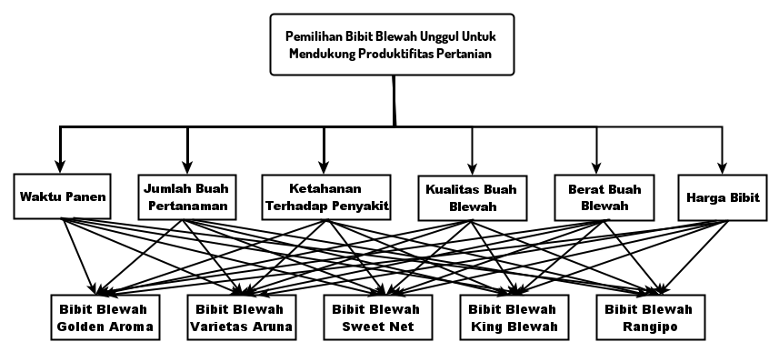
 |  |  |  |  |  |  |  |  |  | Skala Saaty Perbandingan AHP
 |  |  |  |  |  |  |  |  |  | Nilai | Keterangan | Matrik perbandingan dari data yang di dapat untuk kriteria adalah sebagai berikut :
 |  |  |  |  |  |  |  |  |  | 1 | Sama penting | jumlah buah pertanaman : waktu panen→ 0,5
 |  |  |  |  |  |  |  |  |  | 3 | Sedikit lebih penting | Ketahan terhadap penyakit : waktu panen → 3
 |  |  |  |  |  |  |  |  |  | 5 | Lebih penting | ketahan terhadap penyakit : jumlah buah pertanaman→ 4
 |  |  |  |  |  |  |  |  |  | 7 | Sangat penting | Kualitas buah : waktu panen→ 2
 |  |  |  |  |  |  |  |  |  | 9 | Mutlak lebih penting | kualitas buah : jumlah buah pertanaman→ 3
 |  |  |  |  |  |  |  |  |  | 2,4,6,8 | Nilai tengah (kompromi) | Kualitas buah : ketahanan terhadap penyakit → 0,5
 |  |  |  |  |  |  |  |  |  |  |  | berat buah : waktu panen → 4
 |  |  |  |  |  |  |  |  |  | Kriteria : |  | berat buah : jumlah buah pertanaman → 5
 |  |  |  |  |  |  |  |  |  | C1 = Waktu panen |  | berat buah : ketahanan terhadap penyakit → 2
1. Perbandingan antara Kriteria dengan Kriteria |  |  |  |  |  |  |  |  |  | C2 = Jumlah buah |  | berat buah : kualitas buah → 3
Kriteria | WP | JBP | KTP | KB | BB | HB |  |  |  | C3 = Ketahanan penyakit |  | Harga bibit : waktu panen → 5
WP | 1 | 0.5 | 0.33 | 0.5 | 0.25 | 0.2 |  |  |  | C4 = Kualitas buah |  | Harga bibit : jumlah buah pertanaman → 6
JBP | 2 | 1 | 0.25 | 0.33 | 0.20 | 0.17 |  |  |  | C5 = Berat buah |  | Harga bibit : ketahanan terhadap penyakit → 3
KTP | 3 | 4 | 1 | 0.5 | 0.5 | 0.33 |  |  |  | C6 = Harga bibit |  | Harga bibit : kualitas buah → 4
KB | 2 | 3 | 2 | 1 | 0.33 | 0.25 |  |  |  |  |  | Harga bibit : berat buah → 2
BB | 4 | 5 | 2 | 3 | 1 | 0.5
HB | 5 | 6 | 3 | 4 | 2 | 1
Total | 17 | 19.50 | 8.58 | 9.33 | 4.28 | 2.45

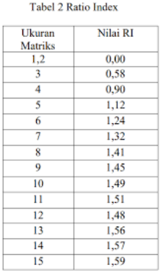
Kriteria | WP | JBP | KTP | KB | BB | HB | Vektor | Bobot | Eigen Value
WP | 0.06 | 0.03 | 0.04 | 0.05 | 0.06 | 0.08 | 0.32 | 0.05 | 0.90
JBP | 0.12 | 0.05 | 0.03 | 0.04 | 0.05 | 0.07 | 0.35 | 0.058 | 1.13
KTP | 0.18 | 0.21 | 0.12 | 0.05 | 0.12 | 0.14 | 0.80 | 0.13 | 1.15
KB | 0.12 | 0.15 | 0.23 | 0.11 | 0.08 | 0.10 | 0.79 | 0.13 | 1.23
BB | 0.24 | 0.26 | 0.23 | 0.32 | 0.23 | 0.20 | 1.48 | 0.25 | 1.06
HB | 0.29 | 0.31 | 0.35 | 0.43 | 0.47 | 0.41 | 2.25 | 0.38 | 0.92
Total | 1 | 1 | 1 | 1 | 1 | 1 |  | 1.00 | 6.39
 |  |  |  |  |  |  |  | CI | 0.08
 |  |  |  |  |  |  |  | CR | 0.063

Perhitungan COCOSO
 |  | Pemilihan bibit blewah unggul

Data Awal | waktu panen | jumlah buah pertanaman | Ketahanan Terhadap penyakit | Kualitas buah | berat buah | Harga bibit |  | Nilai alternatif diperoleh dari hasil studi literatur dan dikonversi
Bibit Golden Aroma | 5 | 4 | 5 | 5 | 4 | 3 |  | ke dalam skala 1–5 berdasarkan tingkat keunggulan masing-masing kriteria
Bibit Varietas Aruna | 4 | 4 | 4 | 4 | 3 | 4
Bibit Sweet Net | 5 | 5 | 5 | 5 | 5 | 2 |  |  |  | N0 | Skor | Keteran gan
Bibit King Blewah | 4 | 3 | 3 | 4 | 4 | 3 |  |  |  | 1. | 5 | Sangat Baik
Bibit Rangipo | 3 | 3 | 4 | 3 | 3 | 5 |  |  |  | 2. | 4 | Baik
 |  |  |  |  |  |  |  |  |  | 3. | 3 | Cukup Baik
Kriteria | Kode | Atribut |  | Alternatif | Kode |  | Kriteria | Bobot |  | 4. | 2 | Tidak Baik
waktu panen | C1 | Cost |  | Bibit Golden Aroma | A1 |  | C1 | 0.05 |  | 5. | 1 | Sangat Tidak Baik
jumlah buah pertanaman | C2 | Benefit |  | Bibit Varietas Aruna | A2 |  | C2 | 0.058
Ketahanan Terhadap penyakit | C3 | Benefit |  | Bibit Sweet Net | A3 |  | C3 | 0.13
Kualitas buah | C4 | Benefit |  | Bibit King Blewah | A4 |  | C4 | 0.13
berat buah | C5 | Benefit |  | Bibit Rangipo | A5 |  | C5 | 0.25
Harga bibit | C6 | Cost |  |  |  |  | C6 | 0.38
 |  |  |  |  |  |  | Bobot Kompromi
 |  |  |  |  |  |  | λ | 0.5

Matriks Keputusan Awal
Alternatif | Kriteria
 | C1 | C2 | C3 | C4 | C5 | C6
A1 | 5 | 4 | 5 | 5 | 4 | 3 |  |  | x= | 5 | 4 | 5 | 5 | 4 | 3
A2 | 4 | 4 | 4 | 4 | 3 | 4 |  |  |  | 4 | 4 | 4 | 4 | 3 | 4
A3 | 5 | 5 | 5 | 5 | 5 | 2 |  |  |  | 5 | 5 | 5 | 5 | 5 | 2
A4 | 4 | 3 | 3 | 4 | 4 | 3 |  |  |  | 4 | 3 | 3 | 4 | 4 | 3
A5 | 3 | 3 | 4 | 3 | 3 | 5 |  |  |  | 3 | 3 | 4 | 3 | 3 | 5
Min | 3 | 3 | 3 | 3 | 3 | 2
Max | 5 | 5 | 5 | 5 | 5 | 5


 |  |  |  |  |  |  | Karena semakin Kecil nilainya Makin Baik
Normalisasi Matriks Keputusan
Alternatif | Kriteria |  |  |  |  |  |  |  |  |  |  |  | Karena semakin besar nilainya semakin baik
 | C1 | C2 | C3 | C4 | C5 | C6
A1 | 0.6 | 0.8 | 1 | 1 | 0.8 | 0.7
A2 | 0.8 | 0.8 | 0.8 | 0.8 | 0.6 | 0.5
A3 | 0.6 | 1 | 1 | 1 | 1 | 1.0
A4 | 0.8 | 0.6 | 0.6 | 0.8 | 0.8 | 0.7
A5 | 1 | 0.6 | 0.8 | 0.6 | 0.6 | 0.4
Atribut | Cost | Benefit | Benefit | Benefit | Benefit | Cost

Perhitungan Weighted Comparability Sequence (Si)
Alternatif | Kriteria |  |  |  |  |  | Si
 | C1 | C2 | C3 | C4 | C5 | C6
A1 | 0.03 | 0.05 | 0.13 | 0.13 | 0.20 | 0.25 | 0.79
A2 | 0.04 | 0.05 | 0.10 | 0.104 | 0.15 | 0.19 | 0.63
A3 | 0.03 | 0.058 | 0.13 | 0.13 | 0.25 | 0.38 | 0.98
A4 | 0.04 | 0.03 | 0.08 | 0.104 | 0.20 | 0.25 | 0.71
A5 | 0.05 | 0.03 | 0.10 | 0.078 | 0.15 | 0.15 | 0.57
Bobot | 0.05 | 0.058 | 0.13 | 0.13 | 0.25 | 0.38

Perhitungan Power Weight Of Sequences (Pi)
Alternatif | Kriteria |  |  |  |  |  | Pi
 | C1 | C2 | C3 | C4 | C5 | C6
A1 | 0.97 | 0.99 | 1.00 | 1.00 | 0.95 | 0.86 | 0.78
A2 | 0.99 | 0.99 | 0.97 | 0.97 | 0.88 | 0.77 | 0.62
A3 | 0.97 | 1.00 | 1.00 | 1.00 | 1.00 | 1.00 | 0.97
A4 | 0.99 | 0.97 | 0.94 | 0.97 | 0.95 | 0.86 | 0.71
A5 | 1.00 | 0.97 | 0.97 | 0.94 | 0.88 | 0.71 | 0.55
Bobot | 0.05 | 0.058 | 0.13 | 0.13 | 0.25 | 0.38

Perhitungan Bobot Relatif
Alternatif | Si | Pi | λ | Ka | Kb | Kc
A1 | 0.79 | 0.78 | 0.5 | 1.29 | 2.81 | 0.80
A2 | 0.63 | 0.62 |  | 1.13 | 2.24 | 0.64
A3 | 0.98 | 0.97 |  | 1.48 | 3.50 | 1.00
A4 | 0.71 | 0.71 |  | 1.21 | 2.53 | 0.72
A5 | 0.57 | 0.55 |  | 1.06 | 2.00 | 0.57

Ka (Linear Weighting Model)
Kb (Sum-based model)
Kc (Weighted Compromise Model)

Nilai Preferensi Akhir
Alternatif | K | Ranking
A1 | 3.061 | 2 | Bibit Golden Aroma
A2 | 2.513 | 4 | Bibit Varietas Aruna
A3 | 3.720 | 1 | Bibit Sweet Net
A4 | 2.789 | 3 | Bibit King Blewah
A5 | 2.277 | 5 | Bibit Rangipo

